Tb 03
AKTUALNO STANJE ČAKALNIH DOB NA PRVE PROSTE TERMINE

 | Storitve obarvane z rdečo barvo imajo čakalno dobo daljo od dopustne meje.

Graf 1: 10 najdaljših in 10 najkrajših povprečnih čakalnih dob na prvi prosti termin za prve preglede pri stopnji nujnosti »ZELO HITRO«

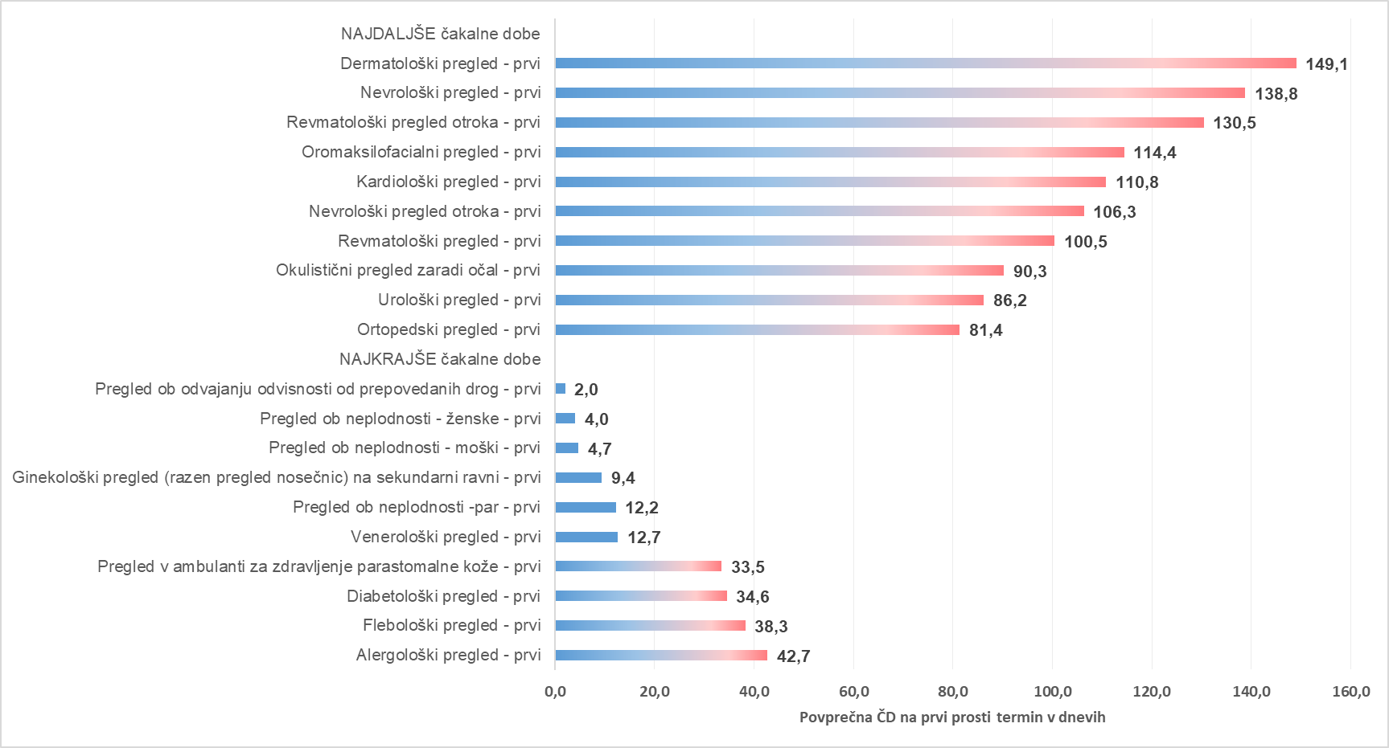

Graf 2: 10 najdaljših in 10 najkrajših povprečnih čakalnih dob na prvi prosti termin za diagnostične storitve pri stopnji nujnosti »ZELO HITRO«

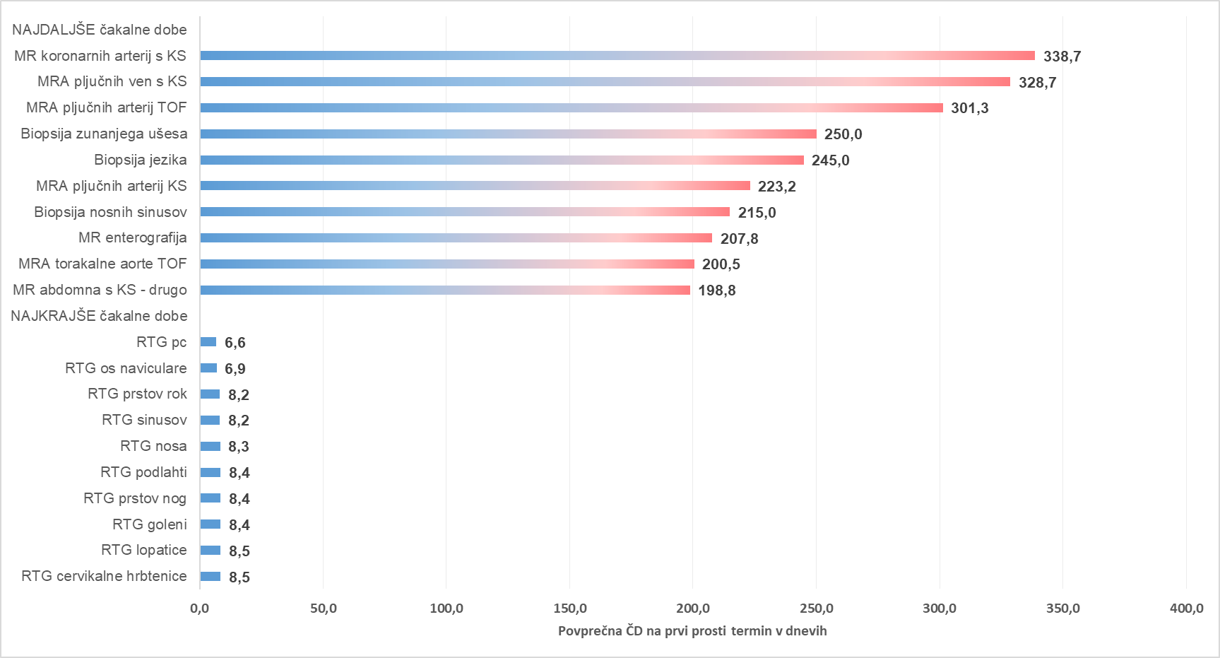

Graf 3: 10 najdaljših in 10 najkrajših povprečnih čakalnih dob na prvi prosti termin za terapevtske storitve pri stopnji nujnosti »ZELO HITRO«

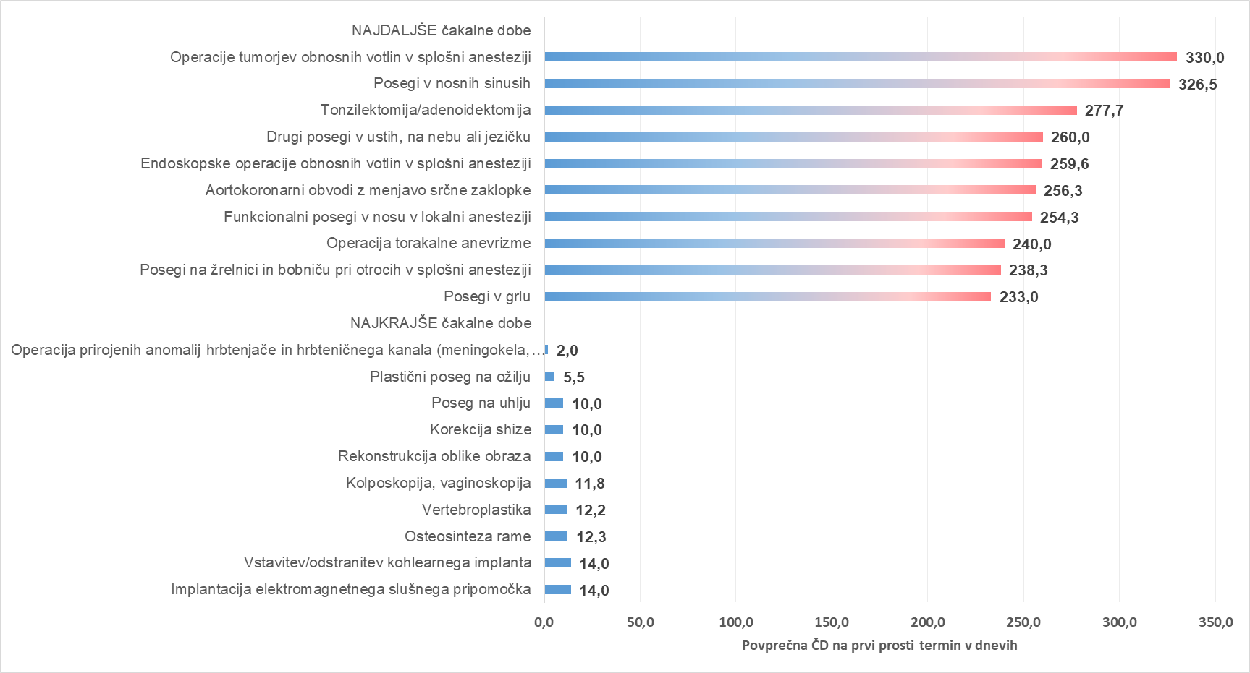

Graf 4: 10 najdaljših in 10 najkrajših povprečnih čakalnih dob na prvi prosti termin za prve preglede pri stopnji nujnosti »HITRO«

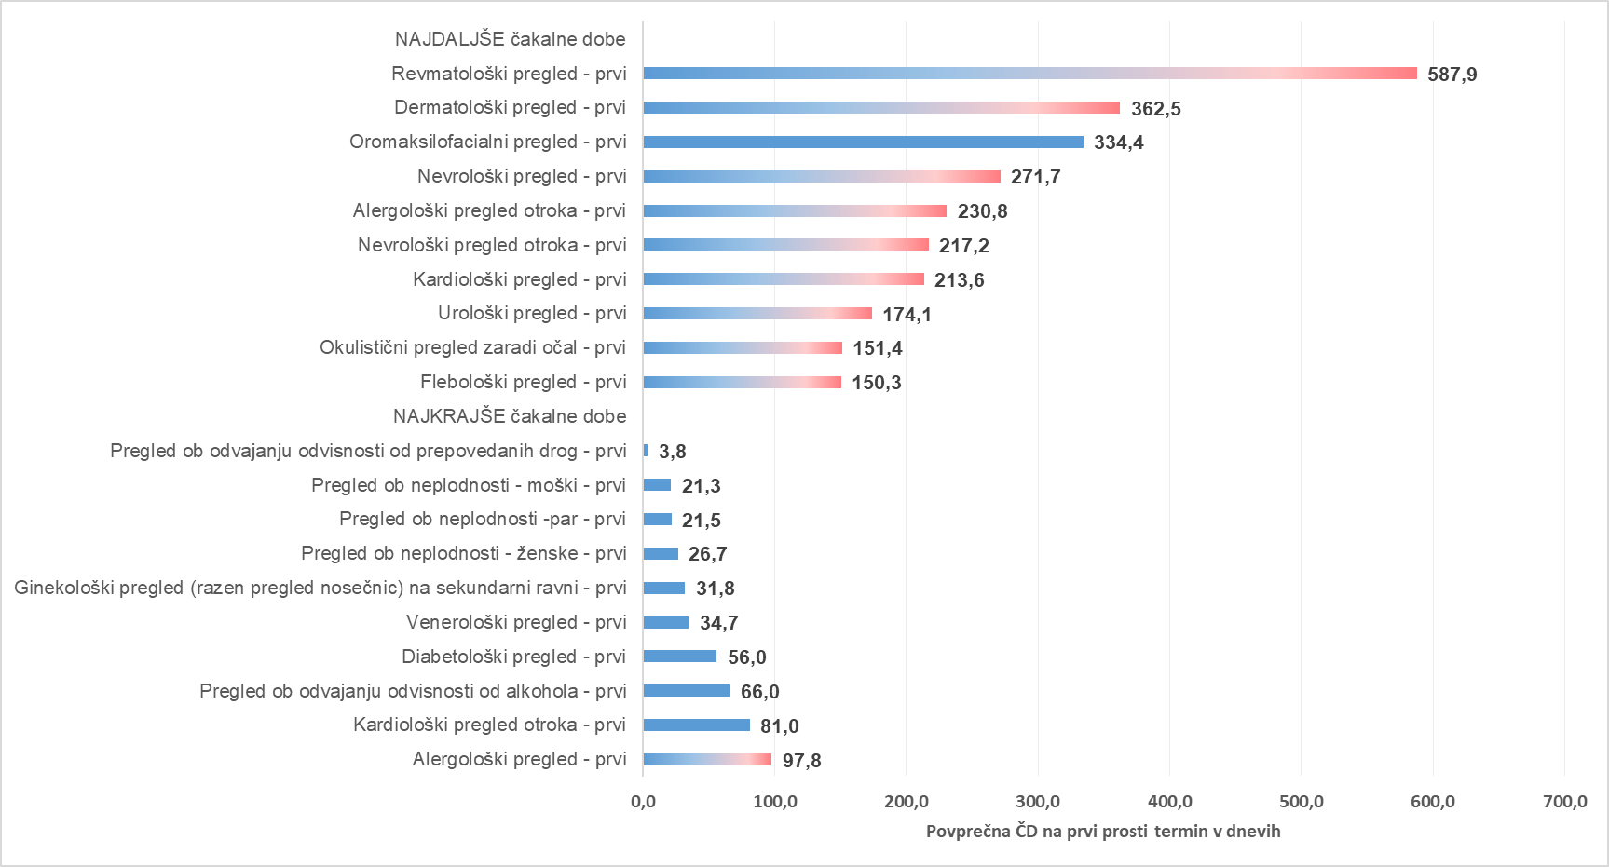

Graf 5: 10 najdaljših in 10 najkrajših povprečnih čakalnih dob na prvi prosti termin za diagnostične storitve pri stopnji nujnosti »HITRO«

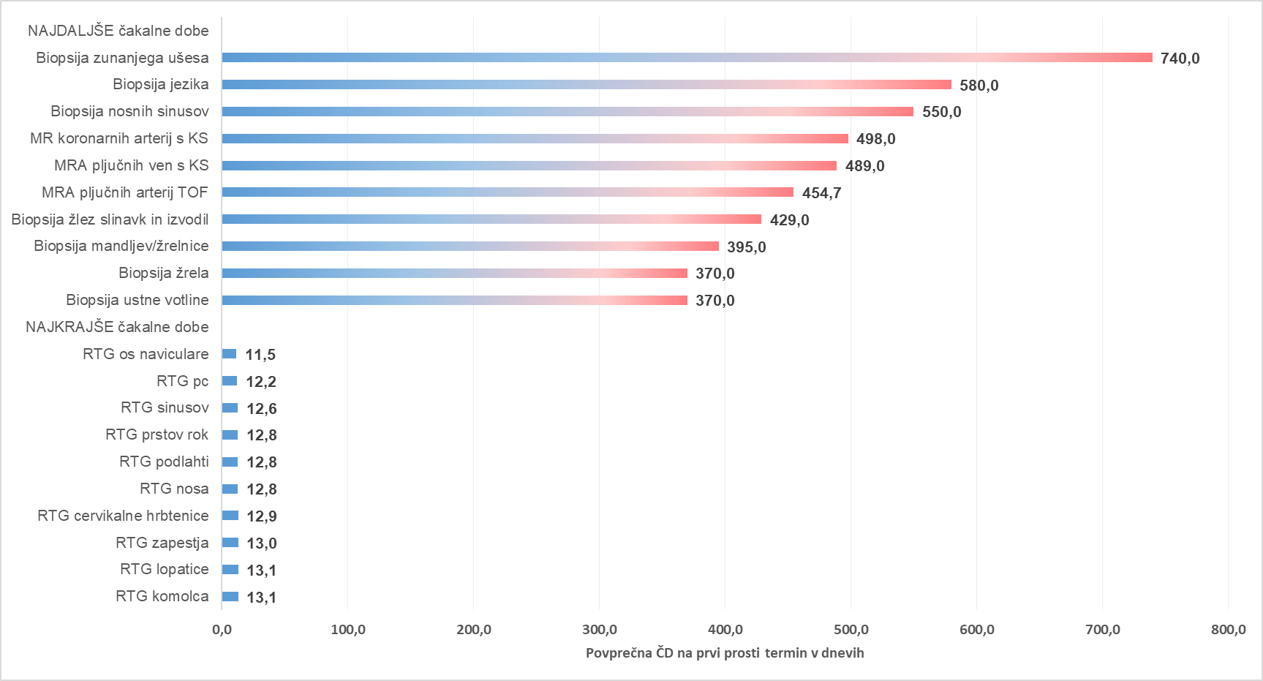

Graf 6: 10 najdaljših in 10 najkrajših povprečnih čakalnih dob na prvi prosti termin za terapevtske storitve pri stopnji nujnosti »HITRO«

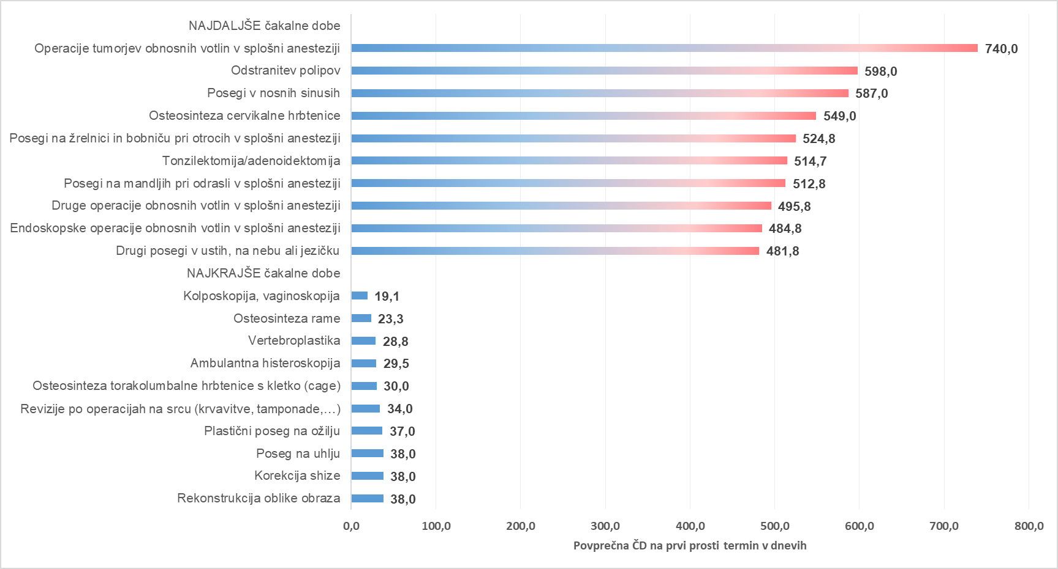

Graf 7: 10 najdaljših in 10 najkrajših povprečnih čakalnih dob na prvi prosti termin za prve preglede pri stopnji nujnosti »REDNO«

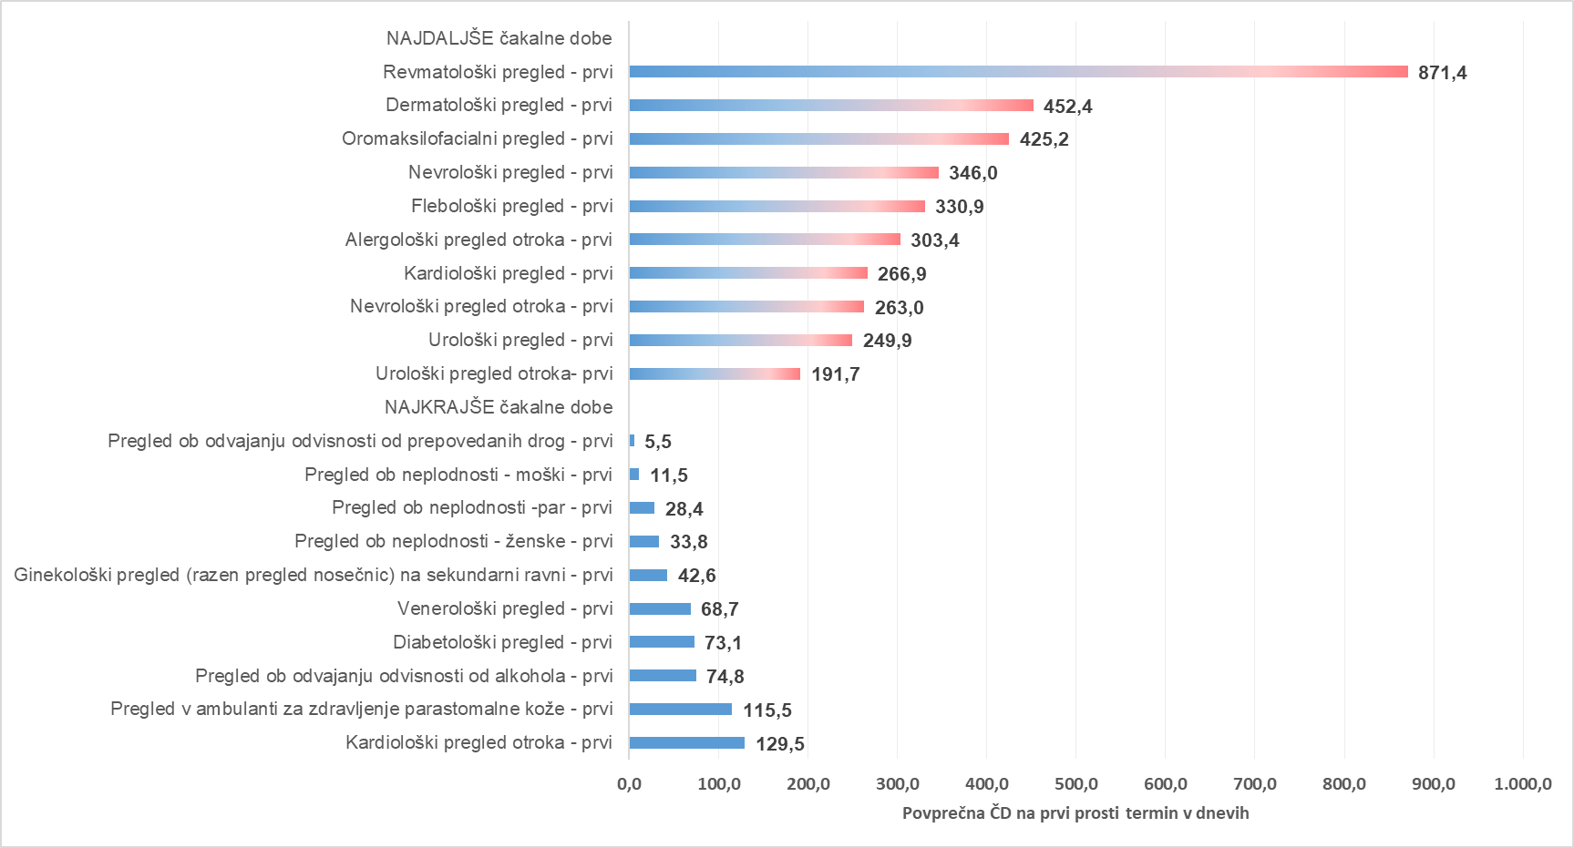

Graf 8: 10 najdaljših in 10 najkrajših povprečnih čakalnih dob na prvi prosti termin za diagnostične storitve pri stopnji nujnosti »REDNO«

Graf 9: 10 najdaljših in 10 najkrajših povprečnih čakalnih dob na prvi prosti termin za terapevtske storitve pri stopnji nujnosti »REDNO«

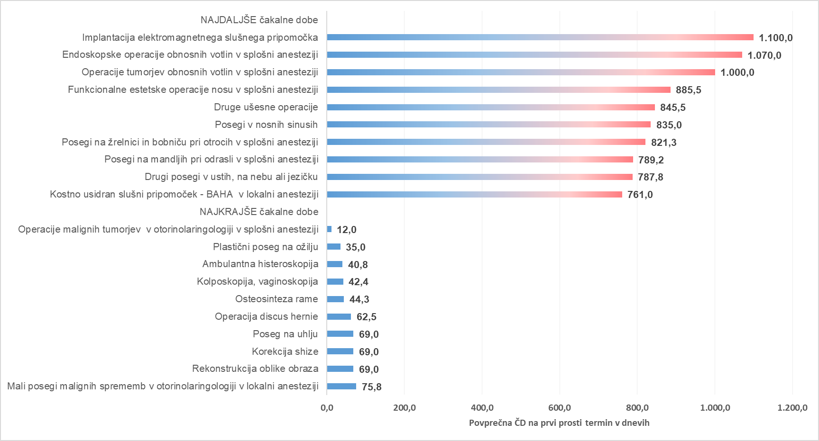

Tb 04
AKTUALNO STANJE ŠTEVILA ČAKAJOČIH IN ČAKAJOČIH NAD DOPUSTNO ČAKALNO DOBO

Opomba: Z novim Pravilnikom o naročanju in upravljanju čakalnih seznamov ter najdaljših dopustnih čakalnih dobah (Uradni list RS, št. 60/2024),
se je spremenila tudi metodologija izračuna čakajočih nad dopustno čakalno dobo, kar podrobneje opredeljuje 9. odstavek 8. člena Pravilnika.

Tabela 1: Število vseh čakajočih in čakajočih nad dopustno ČD glede na tip VZS

Tip VZS | Število čakajočih Zelo hitro | Število čakajočih Hitro | Število čakajočih Redno | Število čakajočih skupna vsota | Število čakajočih NAD dop. ČD Zelo hitro | Število čakajočih NAD dop. ČD Hitro | Število čakajočih NAD dop. ČD Redno | Število čakajočih NAD dop. ČD skupna vsota
Diagnostični postopek | 31,139 | 57,140 | 42,679 | 130,958 | 9,616 | 10,966 | 5,739 | 26,321
Kurativni pregled - Prvi | 28,891 | 65,783 | 48,652 | 143,326 | 13,635 | 23,419 | 8,910 | 45,964
Terapevtski postopek | 6,298 | 21,169 | 45,328 | 72,795 | 2,239 | 6,064 | 10,016 | 18,319
Skupna vsota | 66,328 | 144,092 | 136,659 | 347,079 | 25,490 | 40,449 | 24,665 | 90,604

Graf 1: Grafičen prikaz števila čakajočih glede na tip zdravstvene storitve po stopnjah nujnosti

Graf 2: Grafičen prikaz števila čakajočih NAD dopustno čakalno dobo glede na tip zdravstvene storitve po stopnjah nujnosti

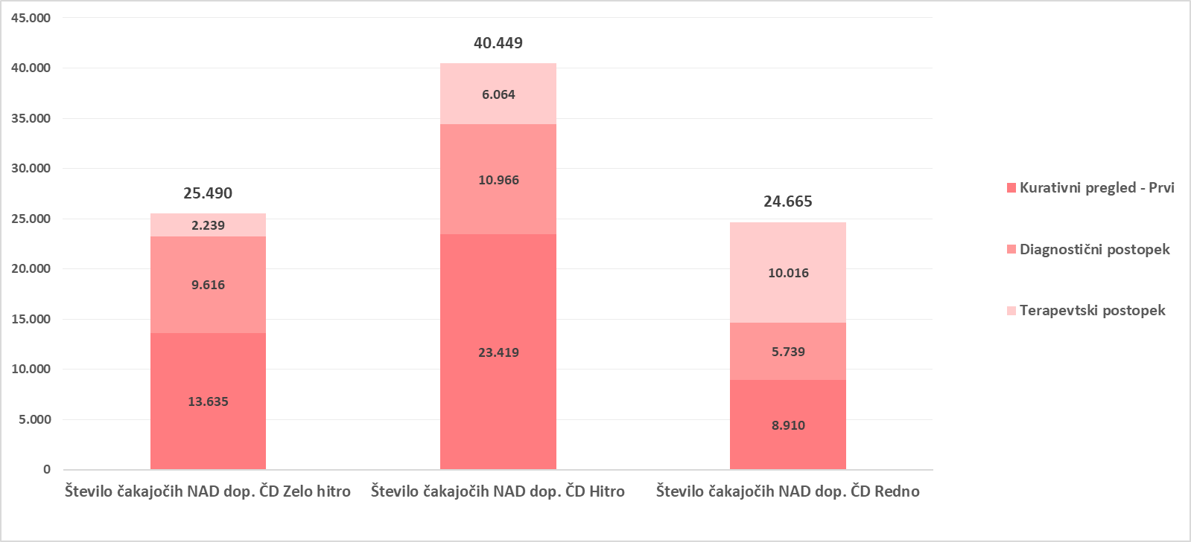

Graf 3: 10 prvih pregledov z največjim številom čakajočih NAD dopustno čakalno dobo
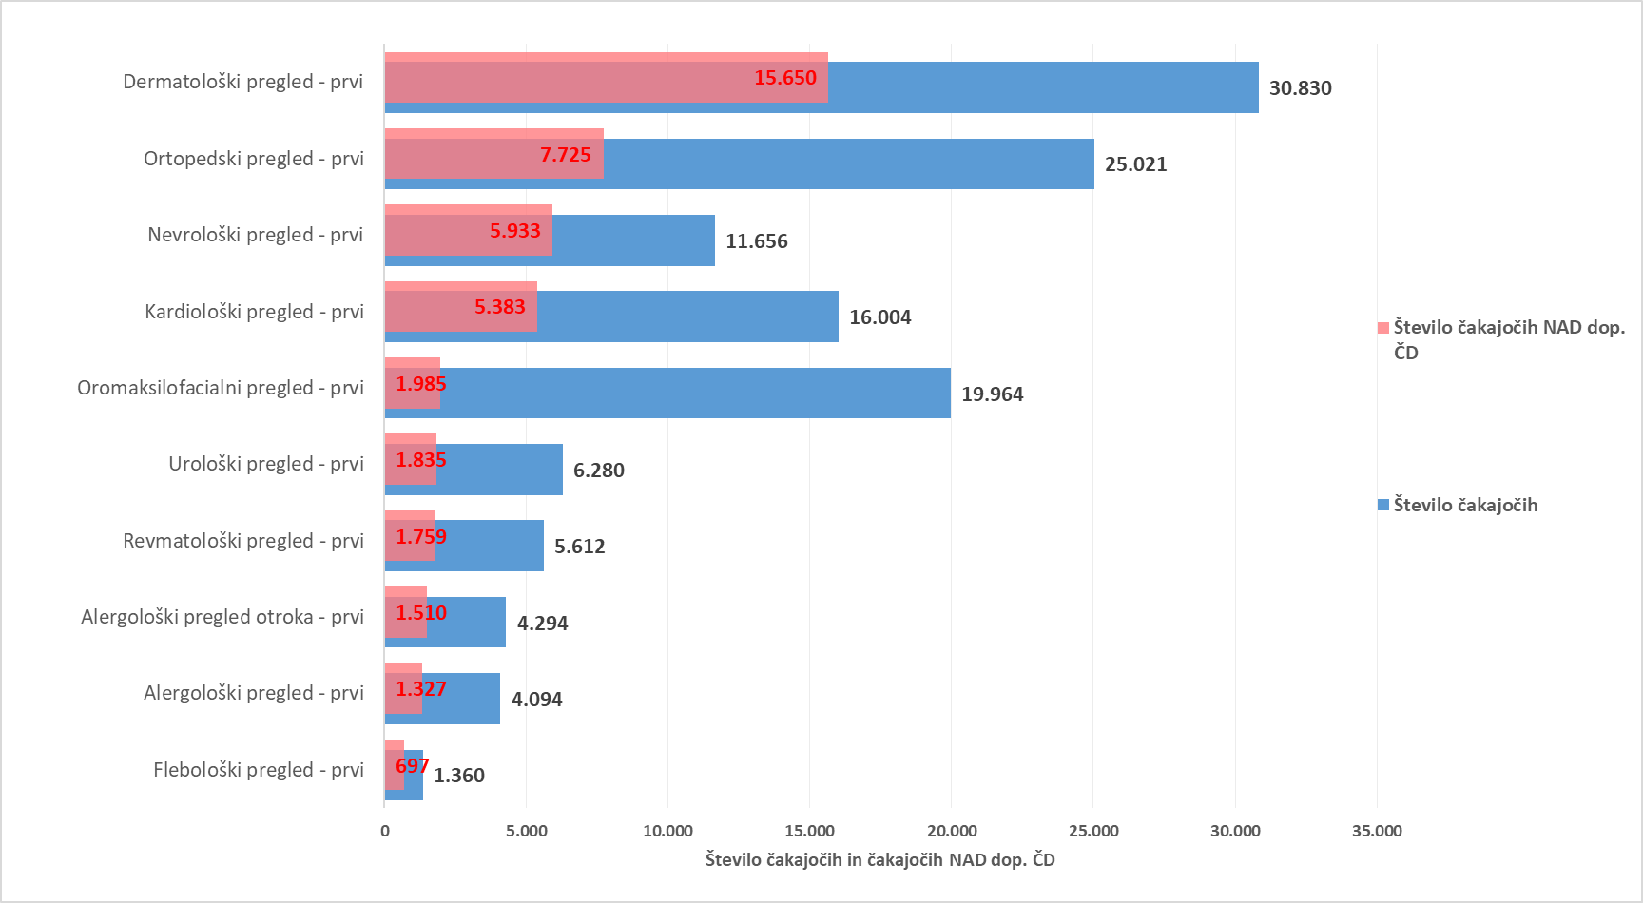

Graf 4: 10 diagnostičnih storitev z največjim številom čakajočih NAD dopustno čakalno dobo
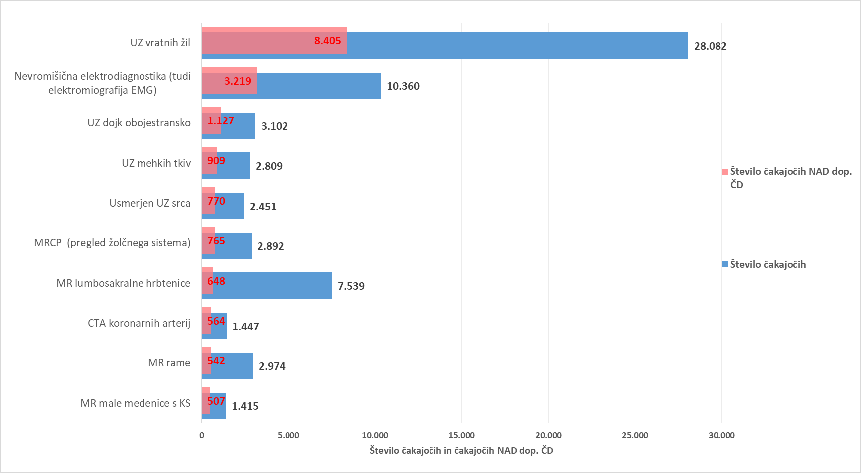

Graf 5: 10 terapevtskih storitev z največjim številom čakajočih NAD dopustno čakalno dobo
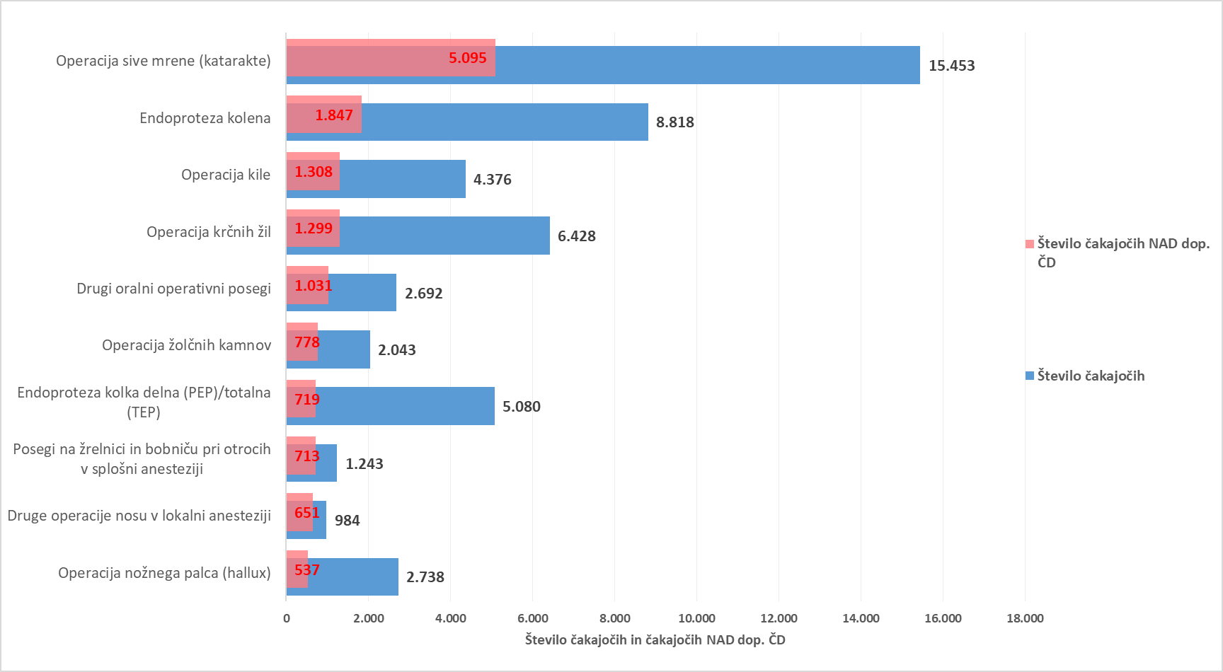

Tabela 2: Število čakajočih glede na tip VZS in tip izvajalca

Tip VZS | Število vseh čakajočih za tip izvajalca Bolnišnica | Število vseh čakajočih za tip izvajalca Zdravstveni dom | Število vseh čakajočih za tip izvajalca Zasebnik s koncesijo
Diagnostični postopek | 70,355 | 11,609 | 48,994
Kurativni pregled - Prvi | 81,051 | 23,338 | 38,937
Terapevtski postopek | 53,016 | 19 | 19,760
Skupna vsota | 204,422 | 34,966 | 107,691

Tabela 3: Število čakajočih nad dopustno ČD glede na tip VZS in tip izvajalca

Tip VZS | Število vseh čakajočih NAD dop. ČD za tip izvajalca Bolnišnica | Število vseh čakajočih NAD dop. ČD za tip izvajalca Zdravstveni dom | Število vseh čakajočih NAD dop. ČD za tip izvajalca Zasebnik s koncesijo
Diagnostični postopek | 15,626 | 1,924 | 8,771
Kurativni pregled - Prvi | 28,031 | 7,926 | 10,007
Terapevtski postopek | 13,752 | 7 | 4,560
Skupna vsota | 57,409 | 9,857 | 23,338

Graf 6: Prikaz stanja čakajočih NAD dopustno čakalno dobo glede na tip storitve glede na vrsto izvajalca zdravstvene dejavnosti

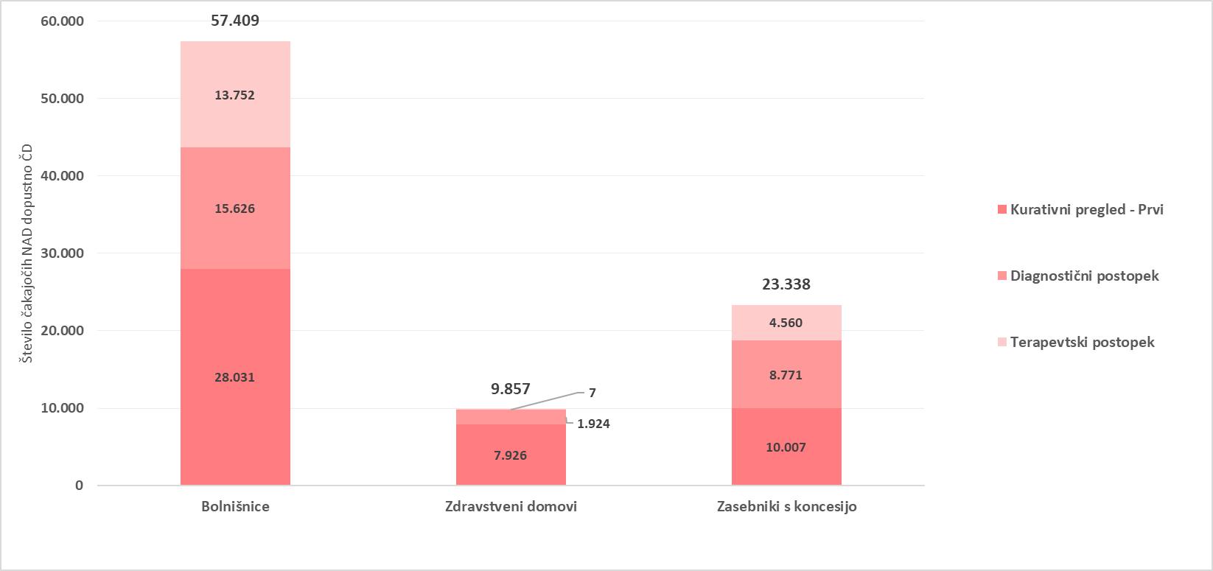

Tb 05
TEDENSKI PREGLED PRILIVA IN ODLIVA PACIENTOV

Tabela 1: Prikaz stanja na novo vpisanih pacientov na čakalni seznam, pacientov naročenih na termin, preklicanih in realiziranih naročil ter število ustvarjenih napotnic v zadnjem tednu glede na tip VZS

tip vzs | Datum | Število vpisanih na seznam | Število naročenih na termin | Število preklicanih terminov | Število realiziranih terminov | Število izdanih napotnic
Kurativni pregled- Prvi | 15/01/2026 | 2,196 | 2,020 | 319 | 1,670 | 2,576
Kurativni pregled- Prvi | 16/01/2026 | 1,949 | 1,737 | 369 | 1,175 | 2,073
Kurativni pregled- Prvi | 17/01/2026 | 137 | 257 | 60 | 79 | 138
Kurativni pregled- Prvi | 18/01/2026 | 131 | 63 | 8 | 1 | 129
Kurativni pregled- Prvi | 19/01/2026 | 2,062 | 2,322 | 328 | 1,649 | 2,712
Kurativni pregled- Prvi | 20/01/2026 | 1,930 | 2,422 | 465 | 1,917 | 2,705
Kurativni pregled- Prvi | 21/01/2026 | 1,698 | 2,234 | 391 | 1,291 | 2,611
Kurativni pregled- Prvi Vsota |  | 10,103 | 11,055 | 1,940 | 7,782 | 12,944
Terapevtski postopek | 15/01/2026 | 601 | 1,353 | 158 | 482 | 234
Terapevtski postopek | 16/01/2026 | 561 | 581 | 225 | 377 | 190
Terapevtski postopek | 17/01/2026 | 2 | 188 | 3 | 53 | 9
Terapevtski postopek | 18/01/2026 | 80 | 88 | 9 | 13 | 3
Terapevtski postopek | 19/01/2026 | 620 | 842 | 134 | 442 | 269
Terapevtski postopek | 20/01/2026 | 619 | 653 | 142 | 347 | 264
Terapevtski postopek | 21/01/2026 | 508 | 641 | 86 | 315 | 233
Terapevtski postopek Vsota |  | 2,991 | 4,346 | 757 | 2,029 | 1,202
Diagnostični postopek | 15/01/2026 | 3,585 | 3,032 | 359 | 3,825 | 5,272
Diagnostični postopek | 16/01/2026 | 3,535 | 2,986 | 359 | 3,214 | 4,391
Diagnostični postopek | 17/01/2026 | 251 | 1,314 | 51 | 1,371 | 249
Diagnostični postopek | 18/01/2026 | 267 | 567 | 33 | 758 | 224
Diagnostični postopek | 19/01/2026 | 3,551 | 3,503 | 426 | 3,552 | 5,619
Diagnostični postopek | 20/01/2026 | 3,870 | 3,383 | 410 | 3,702 | 5,740
Diagnostični postopek | 21/01/2026 | 3,718 | 3,319 | 371 | 2,630 | 5,390
Diagnostični postopek Vsota |  | 18,777 | 18,104 | 2,009 | 19,052 | 26,885
Skupna vsota |  | 31,871 | 33,505 | 4,706 | 28,863 | 41,031

Graf 1: Prikaz stanja na novo vpisanih in naročenih na čakalne sezname, število preklicanih in realiziranih naročil ter število ustvarjenih napotnic v zadnjem tednu za PRVE PREGLEDE

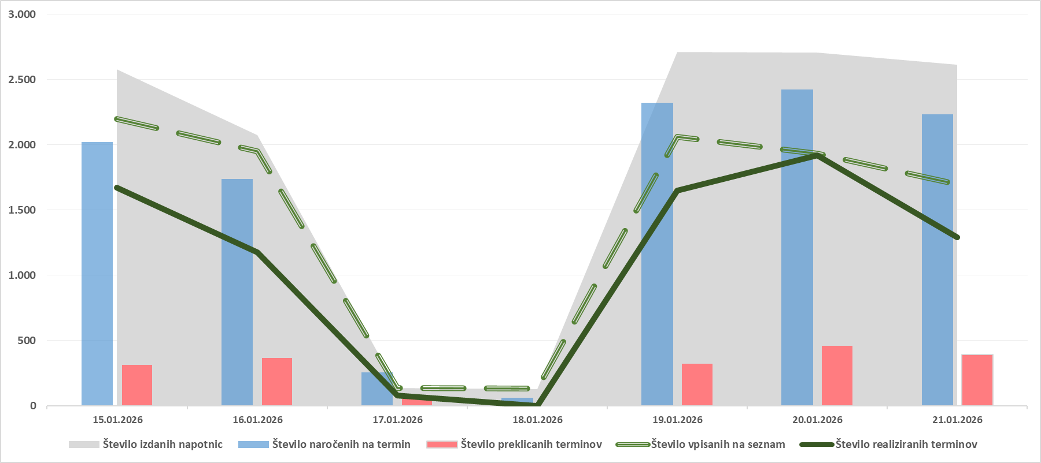

Graf 2: Prikaz stanja na novo vpisanih in naročenih na čakalne sezname, število preklicanih in realiziranih naročil ter število ustvarjenih napotnic v zadnjem tednu za DIAGNOSTIČNE STORITVE

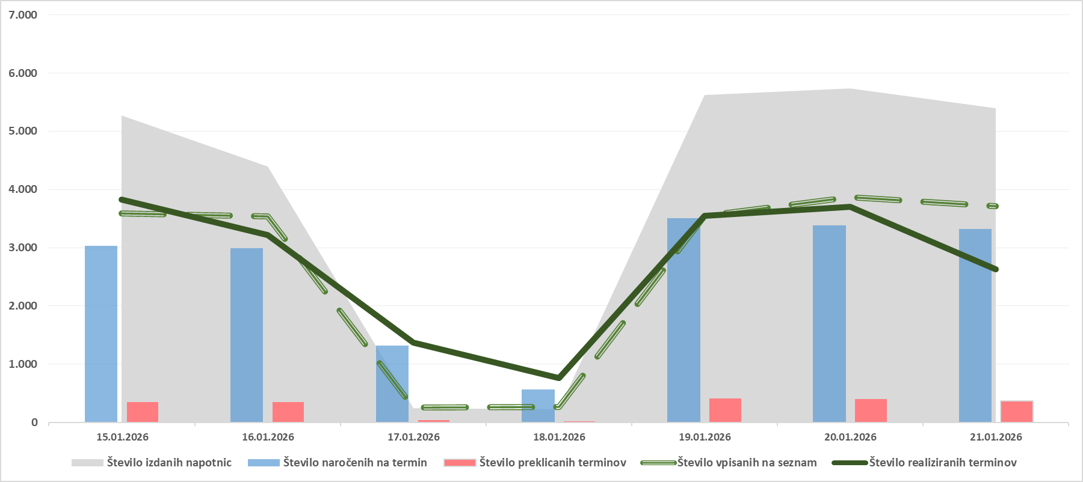

Graf 3: Prikaz stanja na novo vpisanih in naročenih na čakalne sezname, število preklicanih in realiziranih naročil ter število ustvarjenih napotnic v zadnjem tednu za TERAPEVTSKE STORITVE

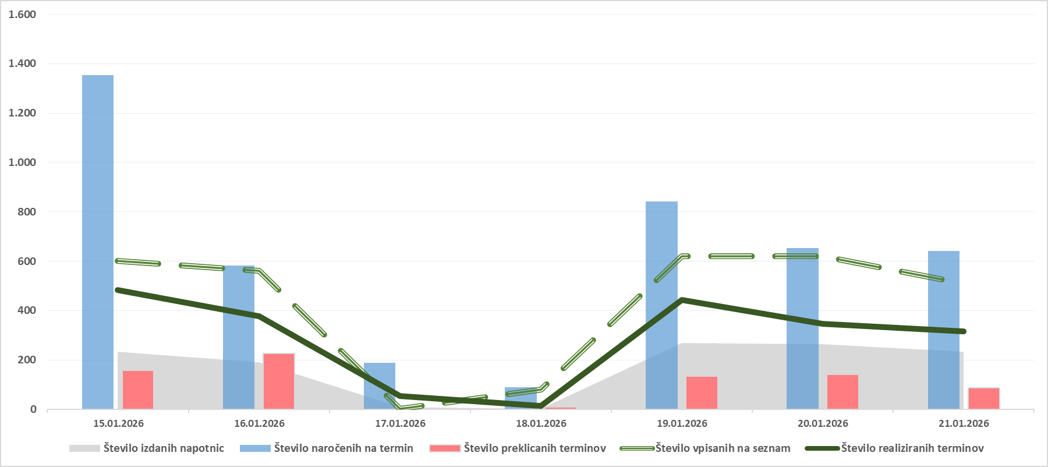

Tabela 2: Število preklicanih naročil v zadnjih 7 dneh glede na tip VZS (samo predmet spremljanja ČD) in izvor preklica

Tip VZS | Preklicana naročila s strani CENTRALNEGA SISTEMA v zadnjih 7 dneh | Preklicana naročila s strani PACIENTA v zadnjih 7 dneh | Preklicana naročila s strani IZVAJALCA v zadnjih 7 dneh | Preklicana naročila v zadnjih 7 dneh SKUPNA VSOTA
Diagnostični postopek | 409 | 888 | 712 | 2,009
Kurativni pregled - Prvi | 389 | 780 | 771 | 1,940
Terapevtski postopek | 72 | 431 | 254 | 757
Skupna vsota | 870 | 2,099 | 1,737 | 4,706

Graf 4: Prikaz stanja števila preklicanih naročil v zadnjih 7 dneh glede na tip VZS in izvor preklica

Tb 06
PRIMERJAVA ČAKAJOČIH NA TEDENSKI RAVNI V ZADNJEM MESECU

Opomba: Z novim Pravilnikom o naročanju in upravljanju čakalnih seznamov ter najdaljših dopustnih čakalnih dobah (Uradni list RS, št. 60/2024),
se je spremenila tudi metodologija izračuna čakajočih nad dopustno čakalno dobo, kar podrobneje opredeljuje 9. odstavek 8. člena Pravilnika.

Tabela 1: Prikaz gibanja števila čakajočih glede na tip storitve v zadnjem mesecu

Tip VZS | Datum | Čakajoči Zelo hitro | Čakajoči Hitro | Čakajoči Redno | Čakajoči Skupna vsota | Index tedenske rasti za skupno vsoto

Diagnostični postopek | 17/12/2025 | 29,125 | 56,884 | 41,861 | 127,870 | 99.8%
Diagnostični postopek | 07/01/2026 | 29,422 | 55,683 | 41,908 | 127,013 | 99.3%
Diagnostični postopek | 14/01/2025 | 30,131 | 56,498 | 42,129 | 128,758 | 101.4%
Diagnostični postopek | 21/01/2025 | 31,139 | 57,140 | 42,679 | 130,958 | 101.7%
Kurativni pregled - Prvi | 17/12/2025 | 28,757 | 65,633 | 48,972 | 143,362 | 99.6%
Kurativni pregled - Prvi | 07/01/2026 | 28,788 | 66,137 | 49,098 | 144,023 | 100.5%
Kurativni pregled - Prvi | 14/01/2025 | 28,777 | 65,815 | 48,580 | 143,172 | 99.4%
Kurativni pregled - Prvi | 21/01/2025 | 28,891 | 65,783 | 48,652 | 143,326 | 100.1%
Terapevtski postopek | 17/12/2025 | 6,085 | 21,114 | 45,976 | 73,175 | 98.8%
Terapevtski postopek | 07/01/2026 | 6,229 | 21,287 | 45,605 | 73,121 | 99.9%
Terapevtski postopek | 14/01/2025 | 6,308 | 21,330 | 45,564 | 73,202 | 100.1%
Terapevtski postopek | 21/01/2025 | 6,298 | 21,169 | 45,328 | 72,795 | 99.4%

Tabela 2: Prikaz gibanja števila čakajočih NAD dopustno čakalno dobo glede na tip storitve v zadnjem mesecu

Tip VZS | Datum | Število čakajočih NAD dop. ČD Zelo hitro | Število čakajočih NAD dop. ČD Hitro | Število čakajočih NAD dop. ČD Redno | Število čakajočih NAD dop. ČD skupna vsota | Index tedenske rasti za skupno vsoto

Diagnostični postopek | 17/12/2025 | 6,567 | 9,655 | 5,755 | 21,977 | 100.3%
Diagnostični postopek | 07/01/2026 | 9,436 | 10,984 | 5,808 | 26,228 | 119.3%
Diagnostični postopek | 14/01/2025 | 9,540 | 11,034 | 5,817 | 26,391 | 100.6%
Diagnostični postopek | 21/01/2025 | 9,616 | 10,966 | 5,739 | 26,321 | 99.7%
Kurativni pregled - Prvi | 17/12/2025 | 11,802 | 21,414 | 8,955 | 42,171 | 99.5%
Kurativni pregled - Prvi | 07/01/2026 | 14,015 | 23,350 | 9,290 | 46,655 | 110.6%
Kurativni pregled - Prvi | 14/01/2025 | 13,954 | 23,385 | 9,142 | 46,481 | 99.6%
Kurativni pregled - Prvi | 21/01/2025 | 13,635 | 23,419 | 8,910 | 45,964 | 98.9%
Terapevtski postopek | 17/12/2025 | 1,922 | 5,838 | 9,983 | 17,743 | 98.3%
Terapevtski postopek | 07/01/2026 | 2,260 | 6,096 | 10,339 | 18,695 | 105.4%
Terapevtski postopek | 14/01/2025 | 2,238 | 6,131 | 10,143 | 18,512 | 99.0%
Terapevtski postopek | 21/01/2025 | 2,239 | 6,064 | 10,016 | 18,319 | 99.0%

Graf 1: Prikaz trenda gibanja skupnega števila čakajočih in čakajočih NAD dopustno čakalno dobo v zadnjem mesecu za prve preglede

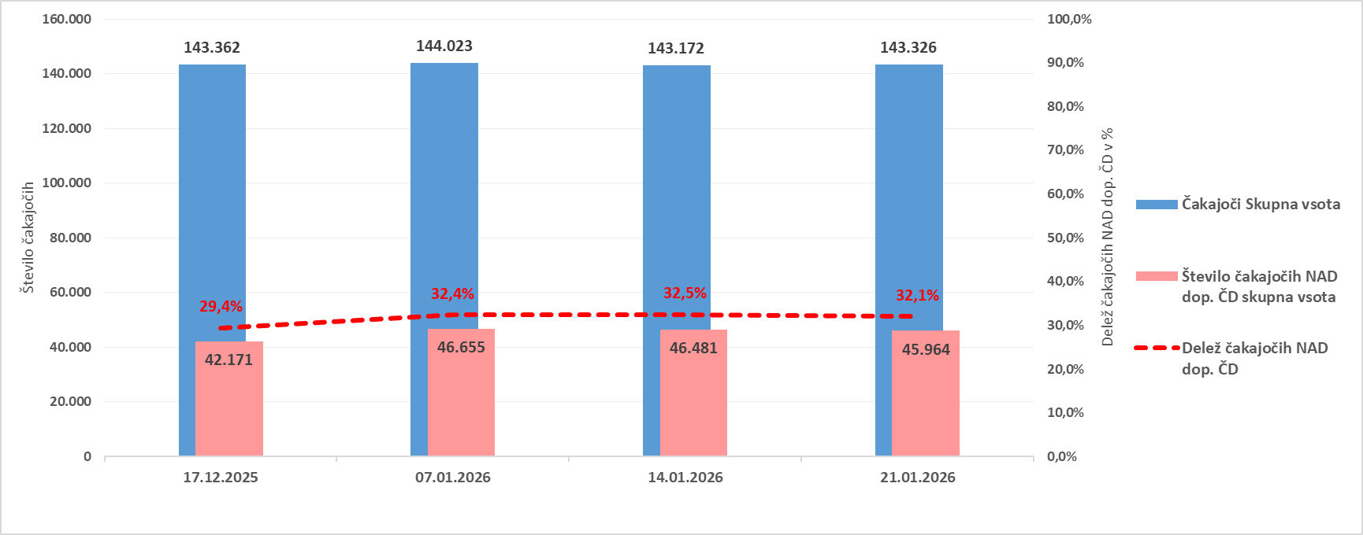

Graf 2: Prikaz trenda gibanja skupnega števila čakajočih in čakajočih NAD dopustno čakalno dobo v zadnjem mesecu za diagnostične storitve

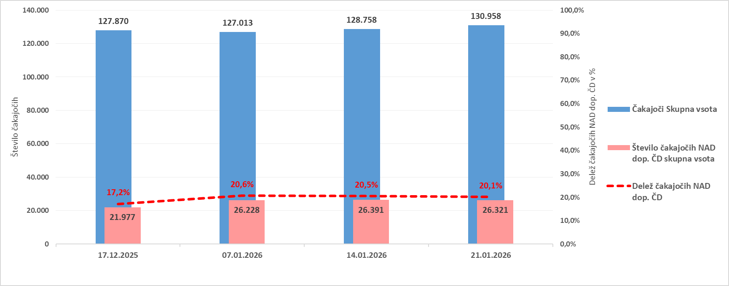

Graf 3: Prikaz trenda gibanja skupnega števila čakajočih in čakajočih NAD dopustno čakalno dobo v zadnjem mesecu za terapevtske storitve

